Imagens
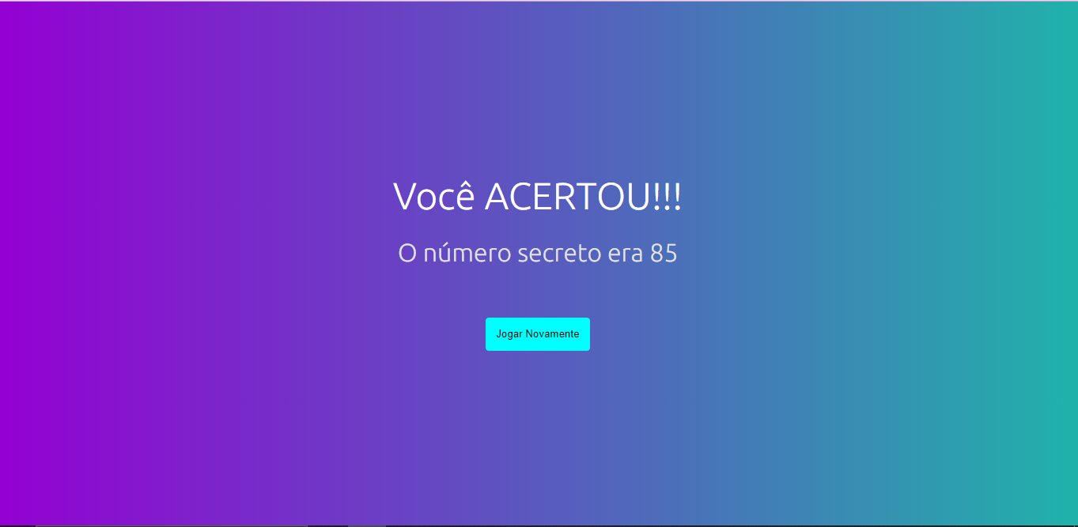
Imagem 01: Tela Inicial
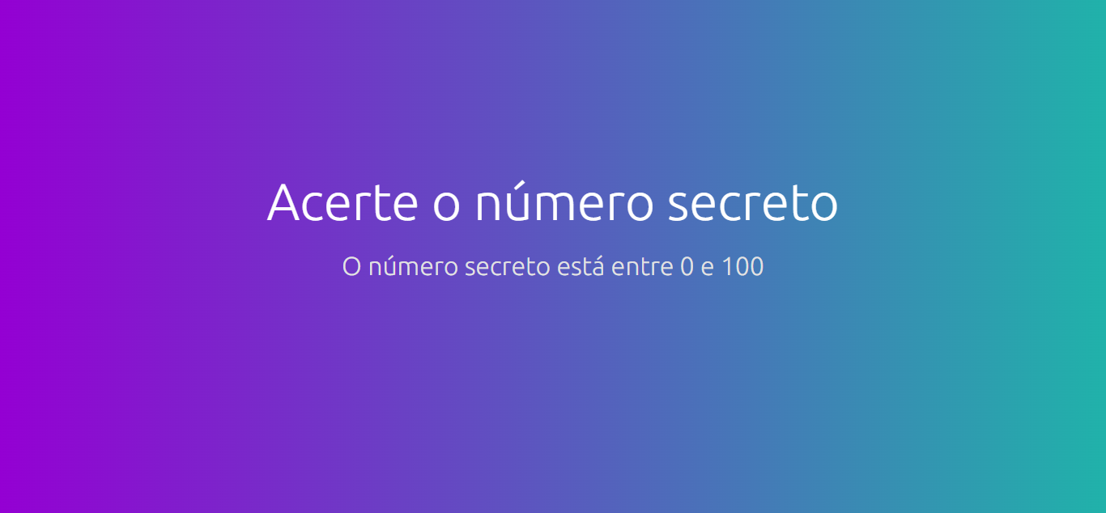

Imagem 02: Mostrar span indicando o que usuário falou
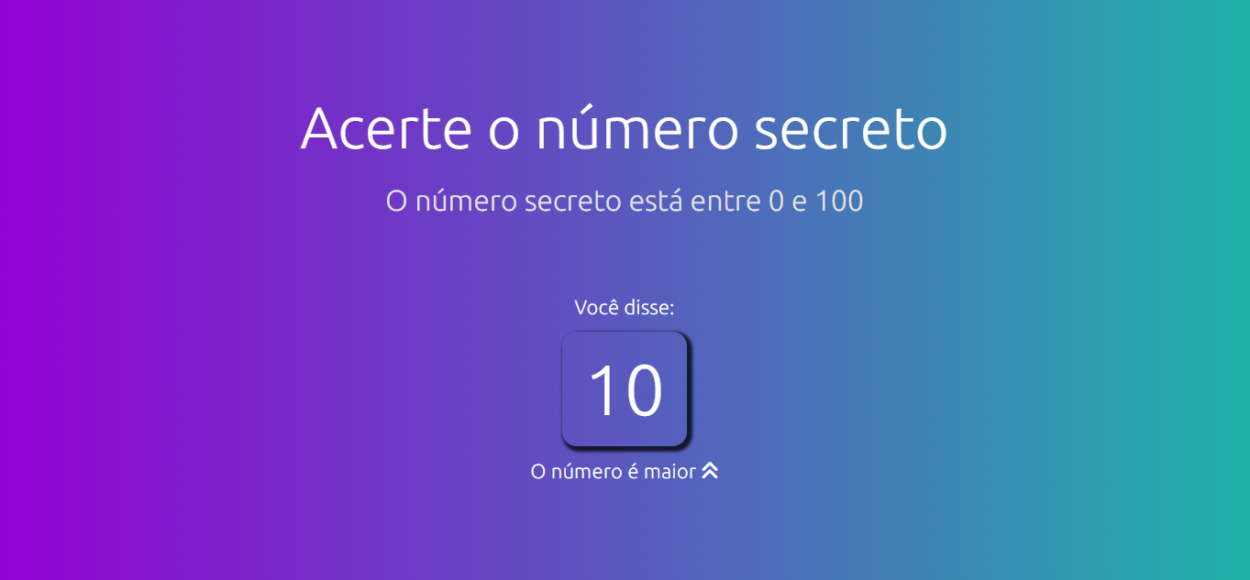

Imagem 03: Validar falar - número entre 0 á 100: MAIOR e icone de maior

Imagem 03: Validar falar - número entre 0 á 100: MENOR e icone de menor
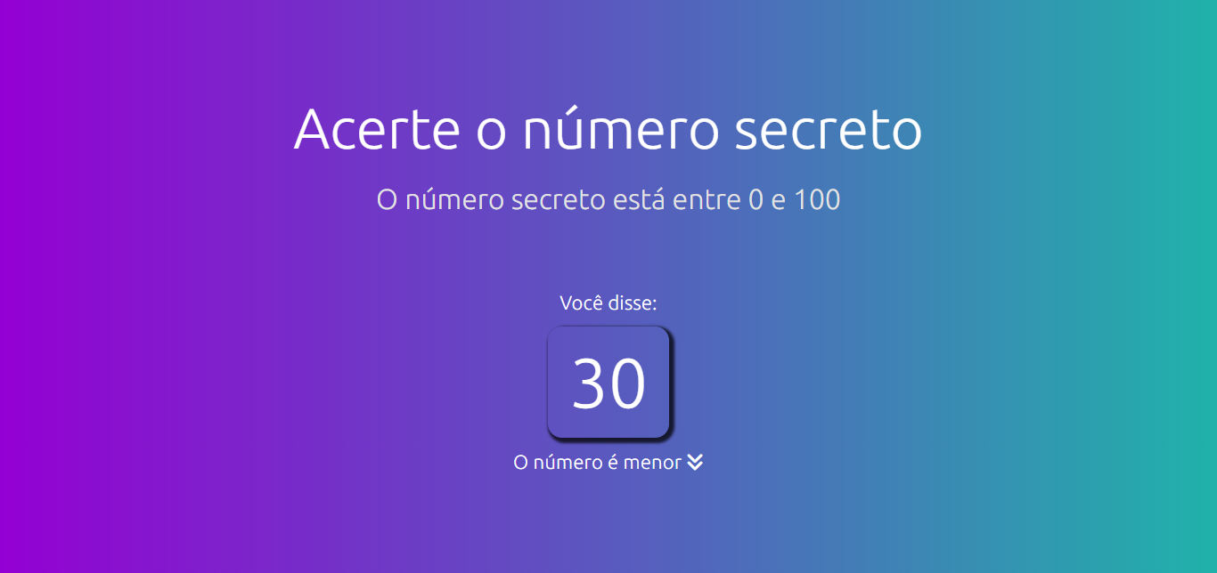

Imagem 04: Validar fala - número MAIOR que o permitido
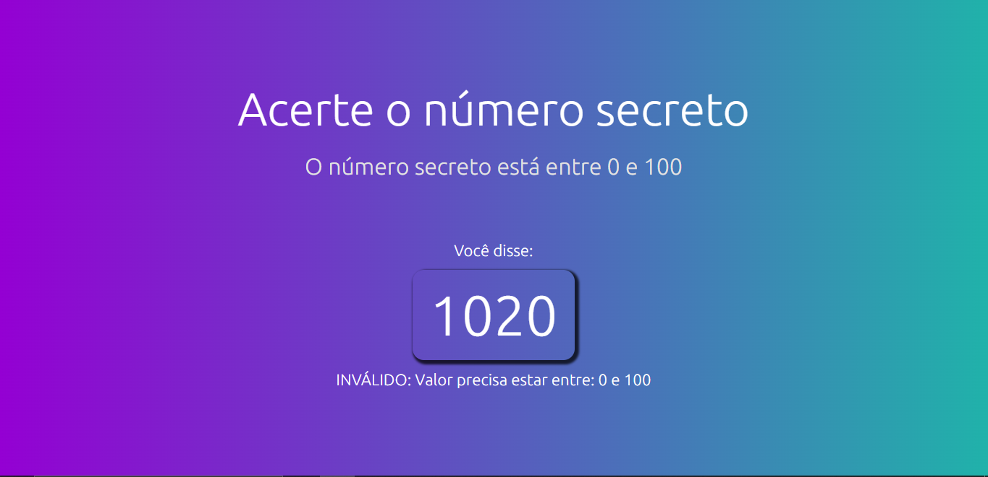

Imagem 04: Validar fala - número MENOR que o permitido
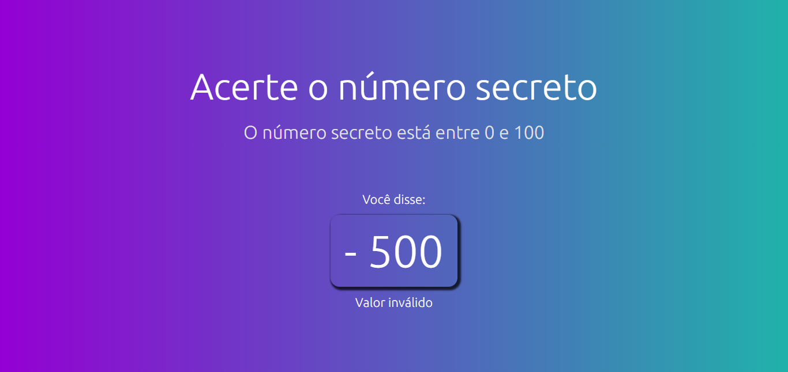

Imagem 05: Mostrar tela de game over
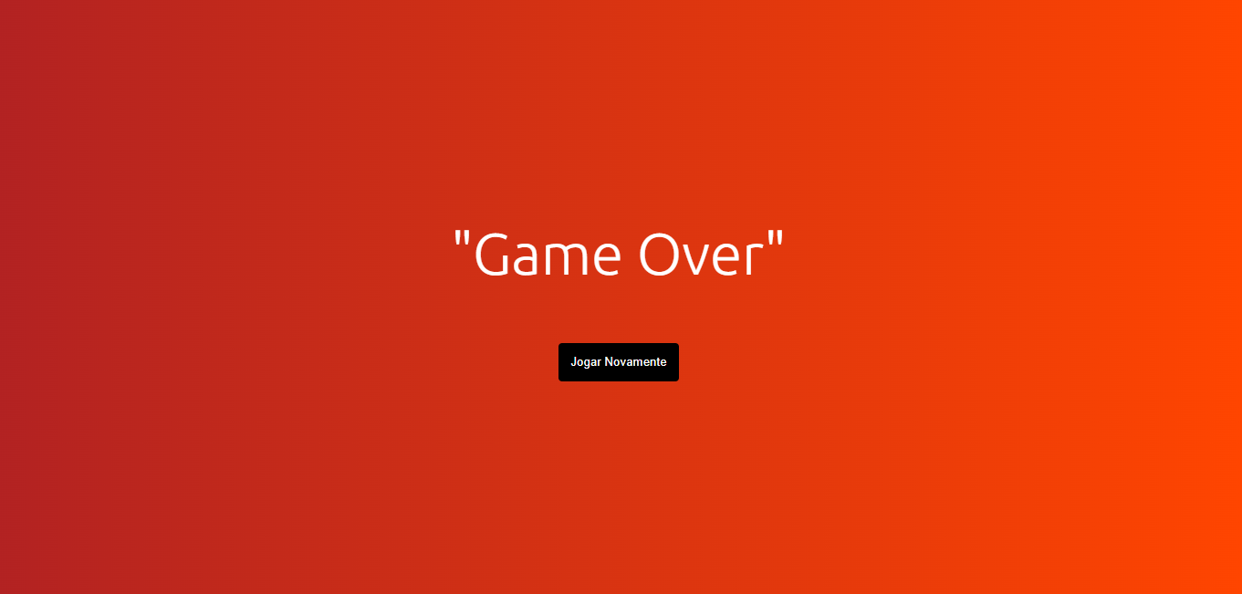

Imagem 06: Mostrar tela de acerto

